Sheet1
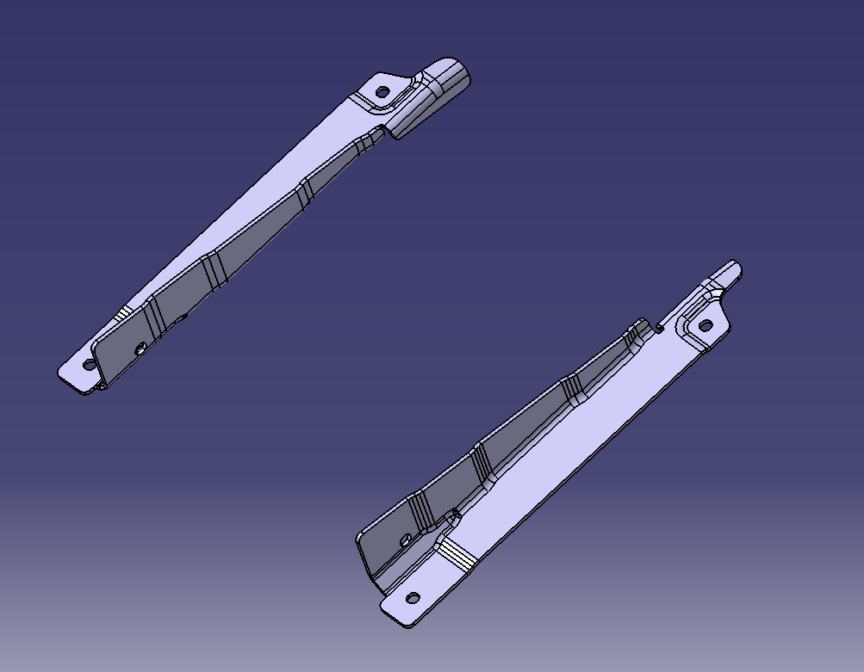
冲压模具-技术要求
项目名称 |  | ZY2512/X5000斜滑轨项目 |  |  | 模具总数量 |  | 4
1.冲压模具工艺参数技术标准
序号 | 产品图号及名称 | 产品图片 | 材质规格 | 冲压工艺 | 模具数量/套 | 设备吨位 | 模具尺寸(L*W*H） |  |  | 模具寿命/万次
 |  |  |  |  |  |  | L | W | H
1 | SHT0018132&133/滑轨左&右连接梁 |  | SPFH590 t=3.0 | 落料冲孔 | 1 | 260T | 700 | 600 | 430 | 5万
 |  |  |  | 上翻 | 1 | 260T | 700 | 600 | 430 | 5万
 |  |  |  | 下翻 | 1 | 260T | 700 | 600 | 430 | 5万
 |  |  |  | 冲孔切断 | 1 | 260T | 700 | 500 | 430 | 5万

2.板料材质技术标准
零件名称 |  |  |  | 板料材质 |  |  | 是否热处理 |  | 是否TD
刀口类零件 |  |  |  | DC53/SKD51 |  |  | 是 |  | 否
翻边块 |  |  |  | Cr12MoV/SKD11 |  |  | 是 |  | 是
冲头 |  |  |  | DC53/SKD51 |  |  | 是 |  | 否
成型板 |  |  |  | Cr12MoV/SKD11 |  |  | 是 |  | 否
垫板 |  |  |  | 45# |  |  | 是 |  | 否
夹板 |  |  |  | 45# |  |  | 是 |  | 否
卸料板/压料板 |  |  |  | 45# |  |  | 是 |  | 否
弹簧、冲头、标准镶块、斜锲等标准件 |  |  |  | MISUMI、PUNCH |  |  | / |  | /
3.模具结构： □软模 þ简易结构模 □标准模具 ①软模：仅成型零件、刀口零件做表面淬火硬化；板类零件外形可粗糙不规则，可采用余料、尾料；满足临时使用要求即可，只采用主要成型、冲裁结构。 ②简易结构模：仅成型、刀口零件做热处理；其它零件非必要，不做热处理；板类零件外形可粗糙不规则，可采用余料、尾料；满足模具低寿命次数即可，模具结构尽量简化，辅助零件（限位、导向等）尽量少用。 ③标准模具：模具主要零件、辅助零件设计齐全，用料加工标准、平整，不能用余料、尾料；除模座、垫块、托板零件外，均做热处理；满足模具高寿命次数要求，限位、导向、防错等结构要完整。
标准编制 |  | 工艺工程部 |  |  | 编制日期 |  | 2025-04-02
会签

